界面&功能
首领挑战界面 |  |  |  |  | 功能规则

1
 | 功能入口
 | 主界面点击首领挑战图标打开
 | 野外首领界面

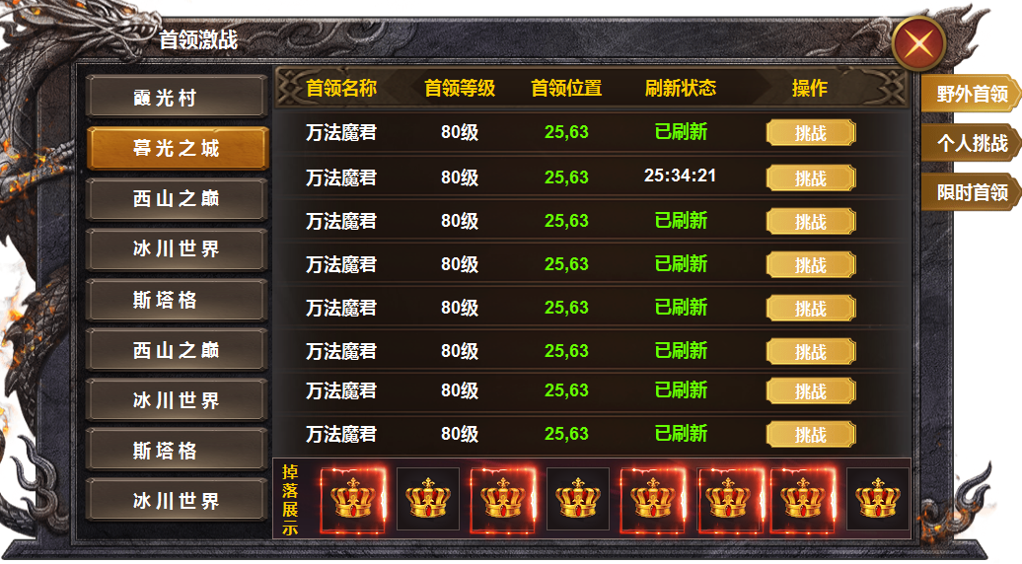
2
3

 |  | 1 | 一级框及关闭按钮 |  | 1 | 主界面
 |  | 2 | 页签栏 |  |  | ▶ | 通过首领挑战按钮打开，点击关闭关闭界面。
 |  |  | ▶ | 页签及选中状态 |  | ▶ | 首次打开时默认选中野外首领的第一个页签。
 |  | 3 | 列表 |  | 2 | 二级页签栏
 |  |  | ▶ | 标题底框，列表底框，挑战按钮 |  | ▶ | 页签有选中状态，点击右侧展开相应列表。
 |  |  | ▶ | 列表底框有选中状态 |  | ▶ | 区域可进行上下滑动。
4
 |  | 4 | 一级页签及选中状态 |  |  | ▶ | 按钮显示的是地图名称。点击地图，右侧展开本地图的首领怪物
 |  | 5 | 奖励栏 |  | 3 | 列表栏
 |  |  | ▶ | 奖励底框，道具icon |  | ▶ | 列表显示首领名称，首领等级，首领位置坐标，刷新状态，操作按钮
 |  |  |  |  |  | ▶ | 列表有选中状态，点击展开对应掉落奖励预览，区域可进行上下滑动。
 |  |  |  |  |  | ▶ | 点击挑战按钮，跳转到相应地图，并开始自动寻路。
5
 |  |  |  |  | 4 | 一级页签栏
 |  |  |  |  |  | ▶ | 页签有选中状态，点击后展开相应内容。
 |  |  |  |  | 5 | 奖励栏
 |  |  |  |  |  | ▶ | 此处显示怪物掉落信息，列表中点击首领，可预览首领掉落详情。

参考图
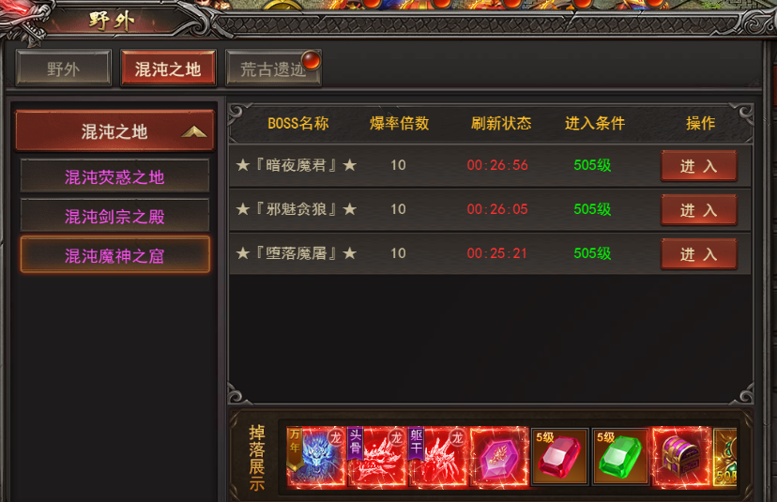
参考图

